附件-报价单
附件：嘉玺6月营销活动预算清单
序号 | 项目 | 板块 | 项目 | 工艺材质 | 规格尺寸 | 数量 | 单位 | 单价（元） | 总价（元） | 示意图 | 备注
1 | 嘉玺 | 夜拓物料 | 定制鼠标垫 | 高密度聚酯纤维 / 佳积布/天然橡胶防滑底/画面印制 | 40cm*80cm | 100 | 个
2 |  |  | 定制抽纸盒 | 皮革/logo+电话+地址定制 | 8.5*12*23.5 | 300 | 个 |  | 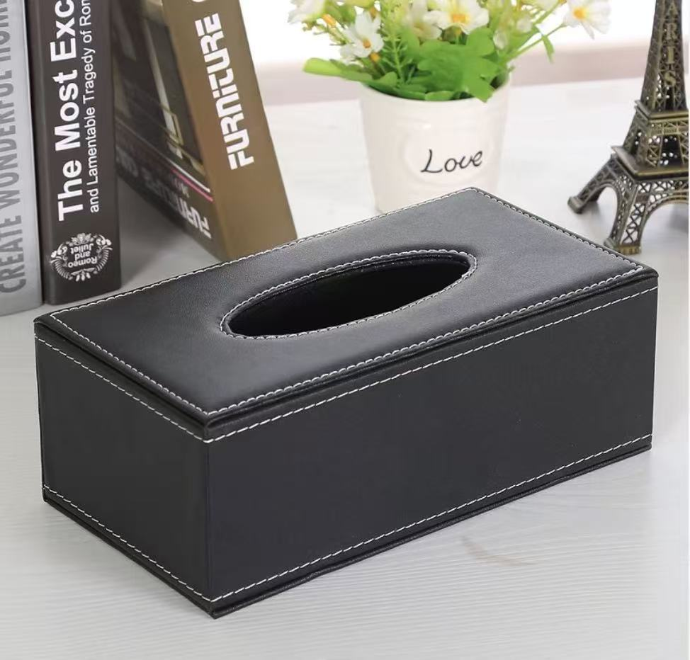
 |  |  | 易拉宝 | 铝合金支架、高光像纸、亮膜或亚膜 | 0.8*2mH | 50.00 | 个
 |  |  | 价值单页 | 157g铜版纸，双面四色印刷/派发 | A 3 | 3000.00 | 份
4 |  | 徽商银行大客户活动 | 活动指引牌（买） | 木质宣传画架/KT板画面 | 60*80cmh | 1.00 | 个
5 |  |  | 小蜜蜂（租） | 扩音器小蜜蜂 | 常规 | 1 | 套
 |  |  | 门口活动桁架（租） | 桁架/喷绘画面/全包边/垂落绿植 | 2*2mH | 4 | ㎡ |  |  | 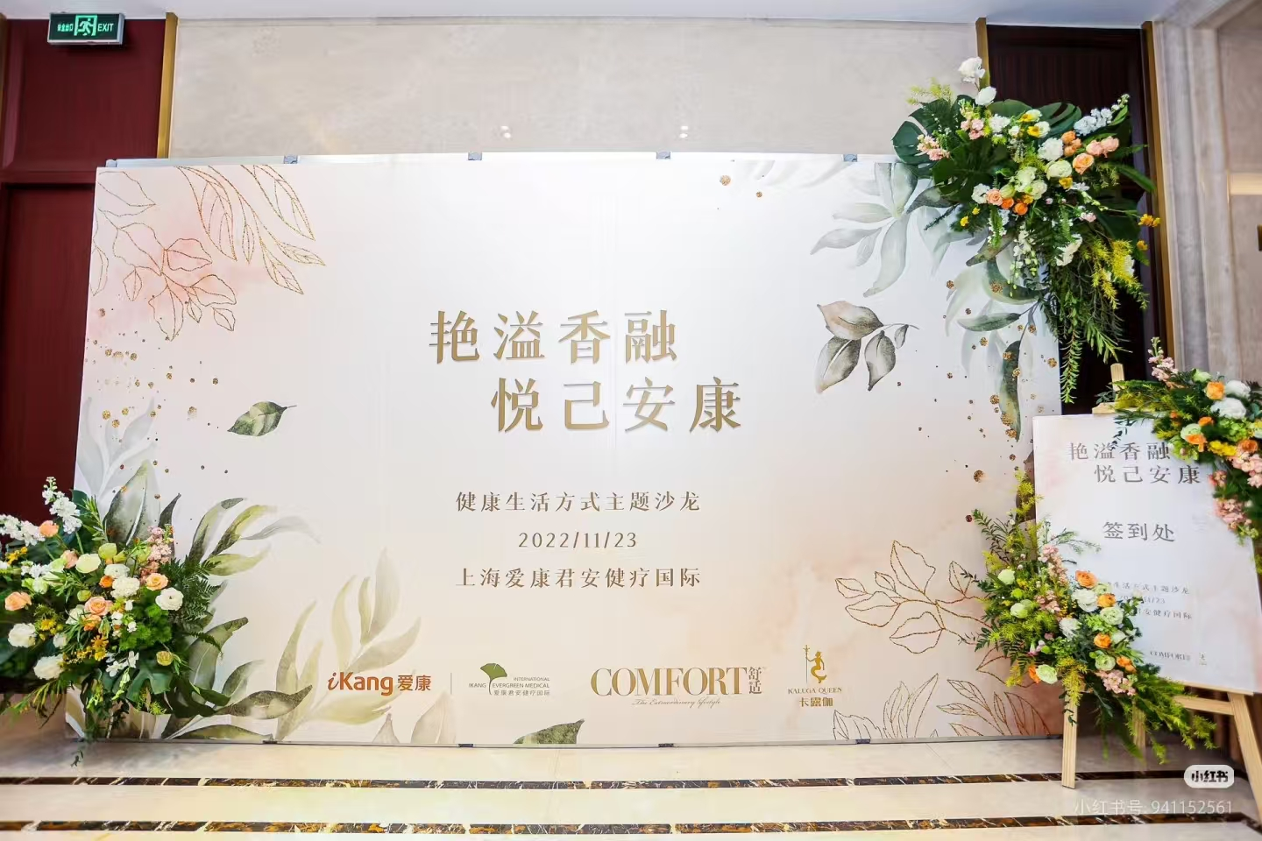
6 |  |  | 室内活动背景版及拉网展架（买） | 拉网展架/喷绘画面/金属包边 | 2*2mH | 4 | ㎡ |  | 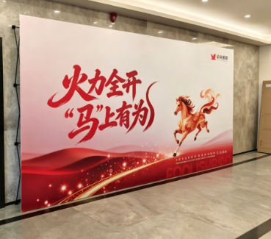
7 |  |  | 国学讲师 | 专业国学老师 | 全程活动配合/约2小时 | 1 | 人
8 |  |  | 茶艺老师 | 专业茶艺老师 | 全程活动配合/约2小时 | 1 | 人
9 |  |  | 茶包+茶具 | 绿茶/乌龙茶等 | 常规 | 6 | 泡
10 |  |  | 冷餐 | 水果、糕点、摆件 | 25人份冷餐 | 1 | 场
11 |  |  | 活动长条桌（租） | 含桌布（白色） | 1.8*0.6m | 6 | 张
12 |  |  | 贵宾椅（租） | 含椅套（白色） | 常规 | 27 | 把
13 |  |  | 摄影/摄像 | 活动全程跟拍 现场修图/剪辑 | 9宫格精修活动照片 30s活动快剪活动视频 | 1 | 场
15 |  | 巧克力手作 | 活动指引牌（买） | 木质宣传画架/KT板画面 | 60*80cmh | 1.00 | 个
16 |  |  | 室内活动背景版（买） | 喷绘画面/金属包边 | 2*2mH | 4 | ㎡ |  |  | 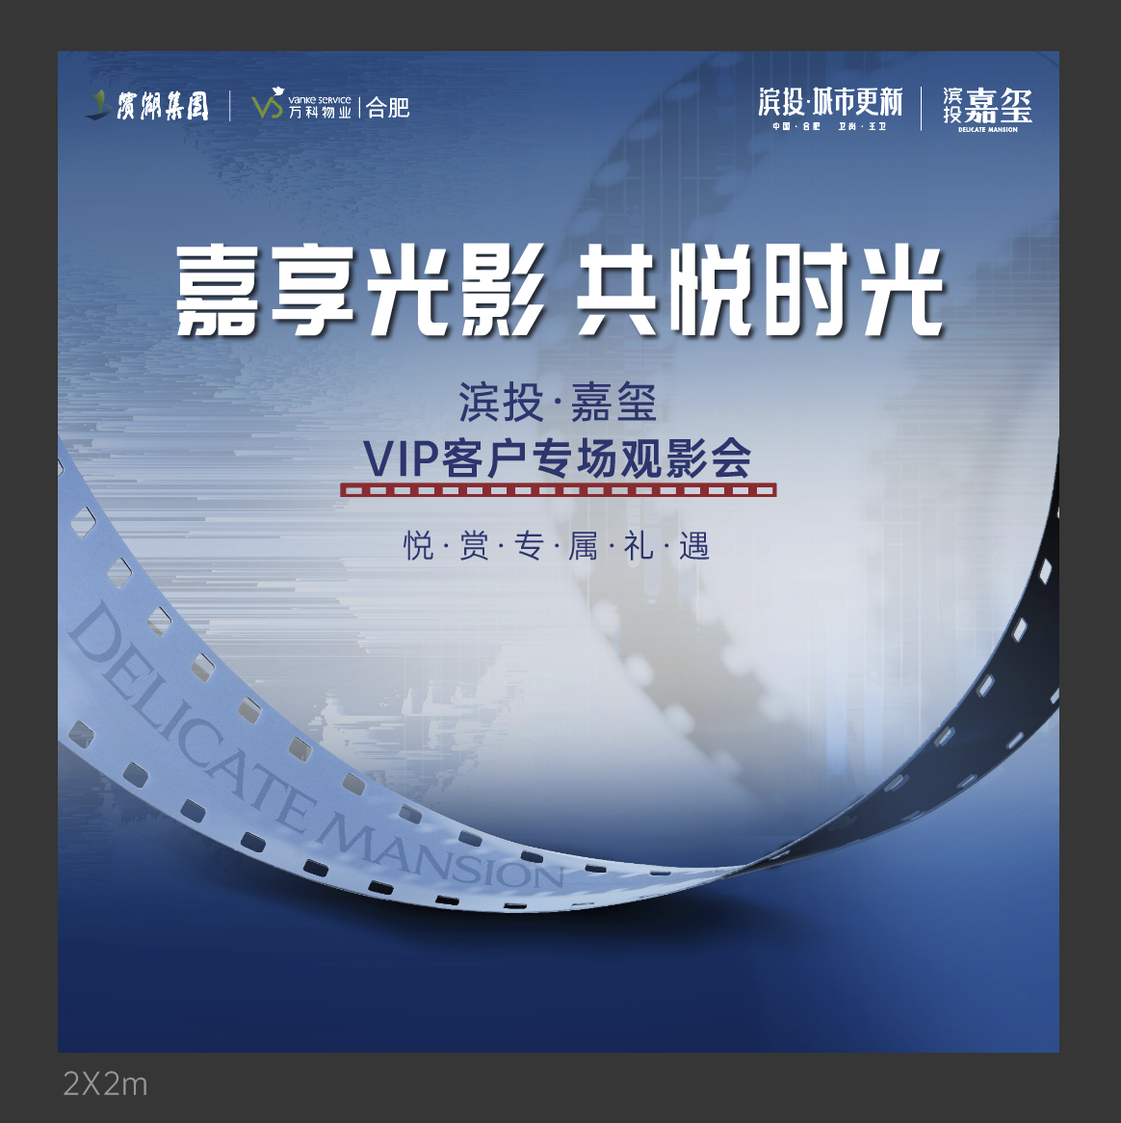
 |  |  | 门口活动桁架（租） | 桁架/喷绘画面/全包边/垂落绿植 | 2*2mH | 4 | ㎡
17 |  |  | 手作材料包（买） | 巧克力手作物料，含原料，模具等 | 常规 | 25 | 份 |  |  | 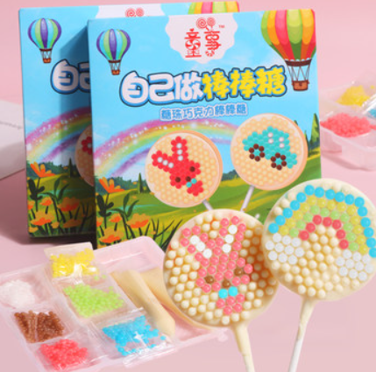
18 |  |  | 巧克力手作老师 | 专业巧克力手作老师 | 全程活动配合/约2小时 | 1 | 人
19 |  |  | 冷餐 | 水果、糕点、摆件 | 25人份冷餐 | 1 | 场
20 |  |  | 活动长条桌（租） | 含桌布（白色） | 1.8*0.6m | 5 | 张
21 |  |  | 贵宾椅（租） | 含椅套（白色） | 常规 | 25 | 把
22 |  |  | 摄影/摄像 | 活动全程跟拍 现场修图/剪辑 | 9宫格精修活动照片 30s活动快剪活动视频 | 1 | 场
24 |  | 拓客/业主礼品 | 几素挂脖冷风扇 | 续航4-8小时，3档可调、logo+电话+地址定制 | 常规 | 200 | 个
25 |  |  | 蕉下遮阳伞 | 五折胶囊伞+logo+电话+地址定制 | 常规 | 200 | 把 |  | 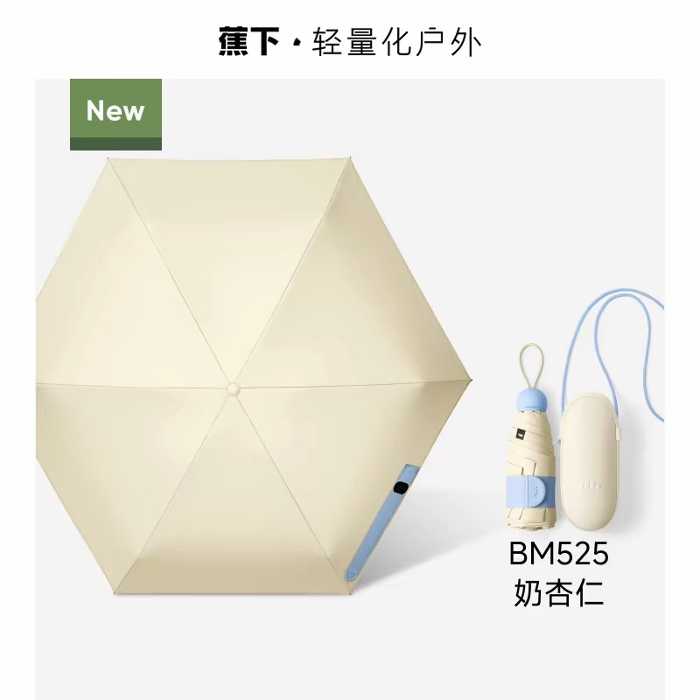
26 |  | 案场配套 | 保安亭（买） | 香槟色、金属材质，含logo印制，含磨砂腰线贴、含1匹空调（美的空调1匹家用酷省电二代） | / | 1 | 个 |  | 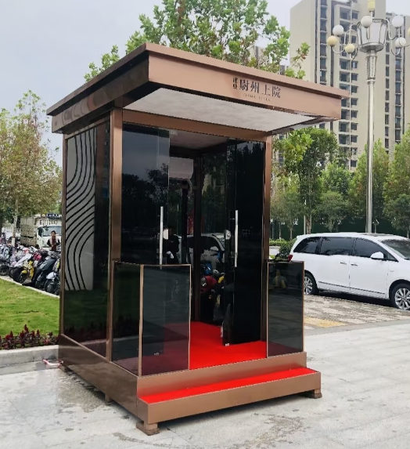
不含税小计： |  |  |  |  |  |  |  |  | 0.00
税费（税率：6%） |  |  |  |  |  |  |  |  | 0.00
合计： |  |  |  |  |  |  |  |  | 0.00
报价单位： 日期： 后附营业执照

